关系图
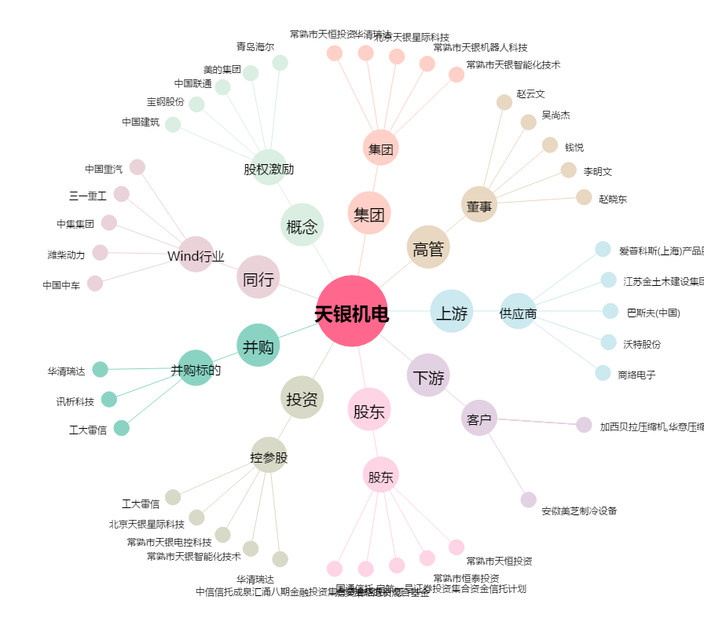
天银机电[300342.SZ] - 关系概览图

